TOPOLOGY
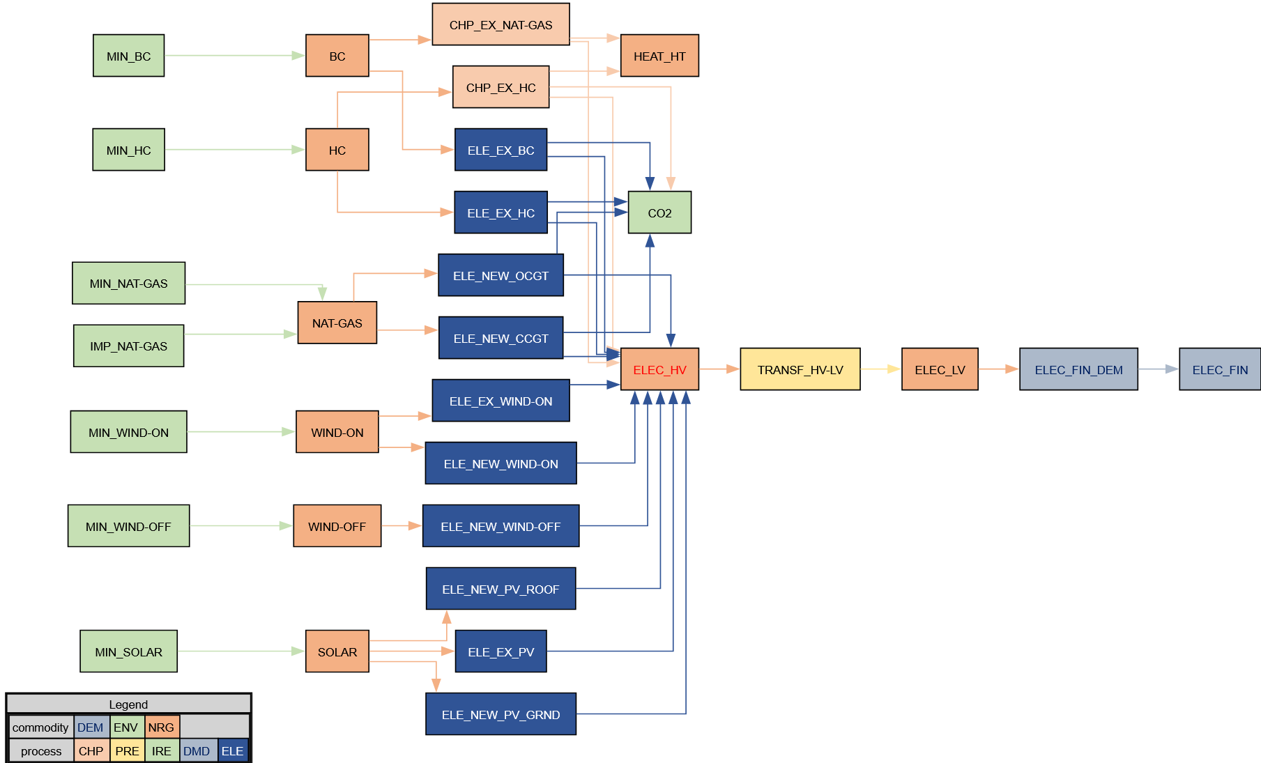

PP
The character " ~ " after the attribute name allows an additional dimension to be inserted to "flatten" the table.
Power Plants

 |  |  | ~FI_T
TechName | * TechDesc | Comm-IN | Comm-OUT | EFF | CAP2ACT | STOCK~2020~2021 | STOCK~2025 | STOCK~2030 | STOCK~2035 | STOCK~2040 | STOCK~2045 | STOCK~2050 | PEAK | AFA~2020~2021~FX | AFA | FIXOM | VAROM
\I: Technology Name | Technology Description | Commodity Input | Commodity Output | Efficiency | Capacity to Activity Factor | Installed Capacity [GW] |  |  |  |  |  |  | Peak EQ Factor | Annual Availability Factor | Annual Availability Factor | Fixed O&M Costs [PLN/kW] | Variable O&M Costs [PLN/GJ]
\I: Nazwa procesu | Opis procesu | Dobro na wejściu | Dobro na wyjściu | Sprawność | Przelicznik mocy zainstalowanej na aktywność (produkcję) procesu | Moc zainstalowana (w roku po znaku ~) |  |  |  |  |  |  | Dostępność mocy w szczycie zapotrzebowania | Roczna dostępność mocy | Roczna dostępność mocy | Koszty stałe (niezależne od produkcji) | Koszty zmienne niepaliwowe (zależne od produkcji)
ELE_EX_HC | Existing Hard Coal Power Plants | HC | ELEC_HV | 0.378 | 31.536 | 17.024 | 13.974 | 9.549 | 7.508 | 5.295 | 3.541 | 0.000 | 1.00 | 0.33 | 0.4125 | 198.00 | 4.25
ELE_EX_BC | Existing Brown Coal Power Plants | BC | ELEC_HV | 0.344 | 31.536 | 7.391 | 7.531 | 7.189 | 3.145 | 1.489 | 0.890 | 0.000 | 1.00 | 0.54 | 0.675 | 220.50 | 4.00

Alternative Syntax - one process

TechName | * TechDesc | Comm-IN | Comm-OUT | EFF | CAP2ACT | Year | LimType | STOCK | PEAK | AFA | AFA | FIXOM | VAROM
\I: Technology Name | Technology Description | Commodity Input | Commodity Output | Efficiency | Capacity to Activity Factor | Year | Limit type [(in)equality sing] | Installed Capacity [GW] | Peak EQ Factor | Annual Availability Factor | Annual Availability Factor | Fixed O&M Costs [PLN/kW] | Variable O&M Costs [PLN/GJ]
\I: Nazwa procesu | Opis procesu | Dobro na wejściu | Dobro na wyjściu | Sprawność | Przelicznik mocy zainstalowanej na aktywność (produkcję) procesu | Rok | Znak równania | Moc zainstalowana (w roku po znaku ~) | Dostępność mocy w szczycie zapotrzebowania | Roczna dostępność mocy | Roczna dostępność mocy | Koszty stałe (niezależne od produkcji) | Koszty zmienne niepaliwowe (zależne od produkcji)
ELE_EX_HC | Existing Hard Coal Power Plants | HC | ELEC_HV | 0.378 | 31.536 |  |  |  | 1.00 |  | 0.4125 | 198.00 | 4.25
 |  |  |  |  |  | 2020 | FX | 17.024 |  | 0.33
 |  |  |  |  |  | 2021 | FX | 17.024 |  | 0.33
 |  |  |  |  |  | 2025 |  | 13.974
 |  |  |  |  |  | 2030 |  | 9.549
 |  |  |  |  |  | 2035 |  | 7.508
 |  |  |  |  |  | 2040 |  | 5.295
 |  |  |  |  |  | 2045 |  | 3.541
 |  |  |  |  |  | 2050 |  | 0.000

RES
Renewable Energy Sources

 |  |  | ~FI_T
TechName | *TechDesc | Comm-IN | Comm-OUT | EFF | CAP2ACT | STOCK~2020 | STOCK~2025 | STOCK~2030 | STOCK~2035 | STOCK~2040 | STOCK~2045 | STOCK~2050 | PEAK | AFA | FIXOM | VAROM
\I: Technology Name | Technology Description | Commodity Input | Commodity Output | Efficiency | Capacity to Activity Factor | Installed Capacity [GW] |  |  |  |  |  |  | Peak EQ Factor | Annual Availability Factor | Fixed O&M Costs [PLN/kW] | Variable O&M Costs [PLN/GJ]
\I: Nazwa procesu | Opis procesu | Dobro na wejściu | Dobro na wyjściu | Sprawność | Przelicznik mocy zainstalowanej na aktywność (produkcję) procesu | Moc zainstalowana (w roku po znaku ~) |  |  |  |  |  |  | Dostępność mocy w szczycie zapotrzebowania | Roczna dostępność mocy | Koszty stałe (niezależne od produkcji) | Koszty zmienne niepaliwowe (zależne od produkcji)
ELE_EX_WIND-ON | Existing Onshore Wind Turbines | WIND-ON | ELEC_HV | 1.000 | 31.536 | 6.228 | 6.298 | 5.829 | 4.365 | 0.074 | 0.000 | 0.000 | 0.05 | 0.30 | 225.00 | 0.00
ELE_EX_PV | Existing Photovoltaics (all Types) | SOLAR | ELEC_HV | 1.000 | 31.536 | 3.955 | 3.955 | 3.955 | 3.484 | 2.197 | 0.910 | 0.000 | 0.05 | 1.00 | 72.00 | 0.00

Decommissioning of existing capacity in the following model years.
Consider transferring this data to a scenario.

CHP
Combined Heat and Power Plants

 |  |  | ~FI_T
TechName | *TechDesc | Comm-IN | Comm-OUT | EFF | CHPR~FX | CHPR~LO | CHPR~UP | CEH | CAP2ACT | STOCK~2020~2021 | STOCK~2050 | PEAK | AFA | FIXOM | VAROM
\I: Technology Name | Technology Description | Commodity Input | Commodity Output | Efficiency | Heat to Power Factor (FX) | Heat to Power Factor (LO) | Heat to Power Factor (UP) | Electricity Loss per Heat Gained | Capacity to Activity Factor | Installed Capacity [GW] | Installed Capacity [GW] | Peak EQ Factor | Annual Availability Factor | Fixed O&M Costs [PLN/kW] | Variable O&M Costs [PLN/GJ]
\I: Nazwa procesu | Opis procesu | Dobro na wejściu | Dobro na wyjściu | Sprawność | Stosunek produkcji ciepła do produkcji energii elektrycznej (stały) | Stosunek produkcji ciepła do produkcji energii elektrycznej (minimalny) | Stosunek produkcji ciepła do produkcji energii elektrycznej (maksymalny) | Spadek sprawności elektrycznej związany z produkcją ciepła | Przelicznik mocy zainstalowanej na aktywność (produkcję) procesu | Moc zainstalowana (w roku po znaku ~) | Moc zainstalowana (w roku po znaku ~) | Dostępność mocy w szczycie zapotrzebowania | Roczna dostępność mocy | Koszty stałe (niezależne od produkcji) | Koszty zmienne niepaliwowe (zależne od produkcji)
CHP_EX_HC | Existing Hard Coal CHPs - backpressure turbine | HC |  | 0.248 | 2.34 |  |  |  | 31.536 | 4.095 | 0.000 | 1.00 | 0.45 | 216.00 | 4.00
 |  |  | ELEC_HV
 |  |  | HEAT_HT
CHP_EX_NAT-GAS | Existing Natural Gas CHPs - pass-out turbine | BC |  | 0.550 |  | 0.20 | 0.70 | 0.25 | 31.536 | 1.657 | 1.657 | 1.00 | 0.60 | 97.20 | 2.70
 |  |  | ELEC_HV
 |  |  | HEAT_HT

You can take advantage of the built-in TIMES interpolation/extrapolation feature and specify data points for only some of the modelling years.

